Zakiya
 | ZAKIYA
 | SKILL MAP MAN POWER

No | Error | Keterangan
1 | 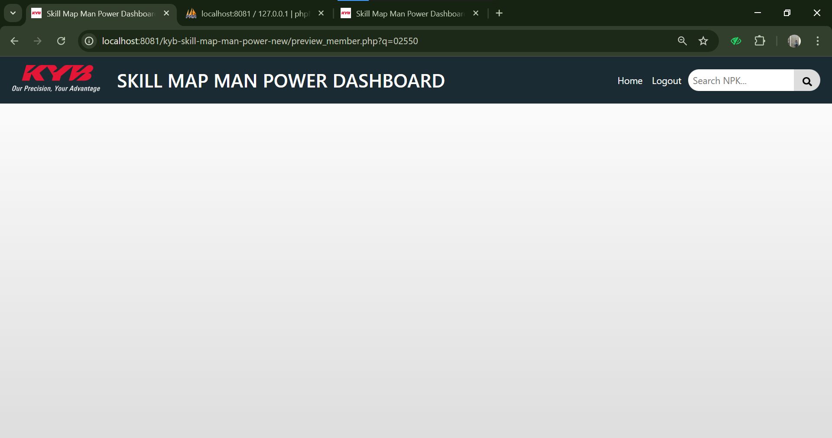 | Fungsi pada halaman preview_member/detail tidak menampilkan data
2 | 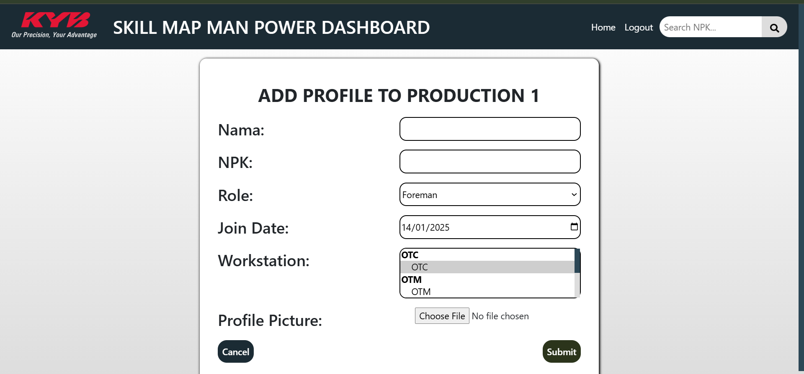 | Fungsi pada add profile tidak tidak berfungsi
3 |  | Button 'Download Template' dan 'Upload Kualifikasi' tidak berfungsi
4 |  | Fungsi search tidak berfungsi
5

Amel
 | AMEL
 | TRAINING-CENTER

No | Error | Keterangan
1 | 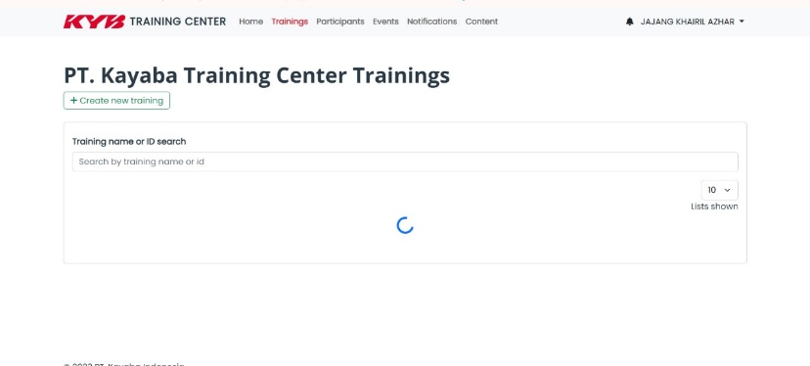 | Fungsi view pada menu Trainings tidak bisa menampilkan data (role HRD)
2 | 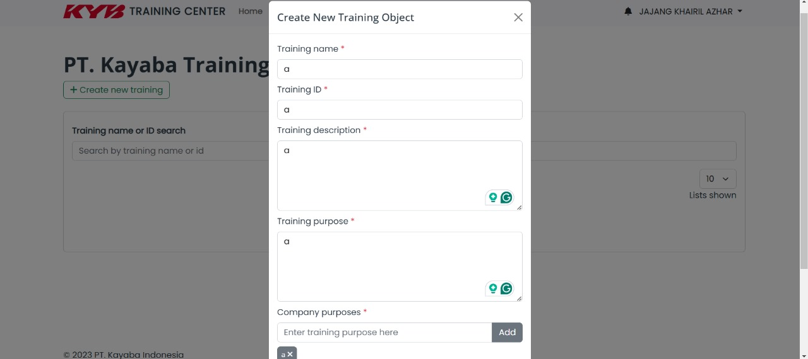 | Funsi create pada menu Trainings error tidak bisa menambahkan data (role HRD)
3 | 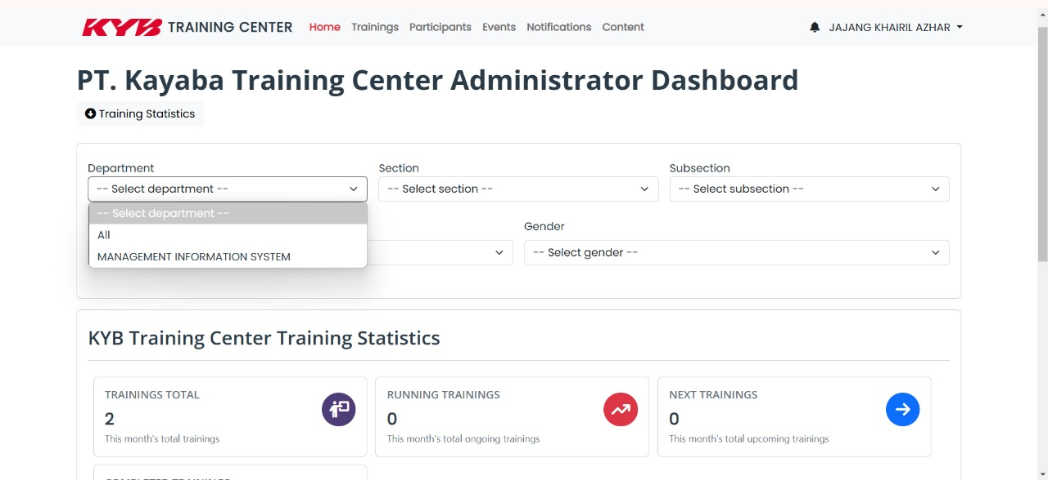 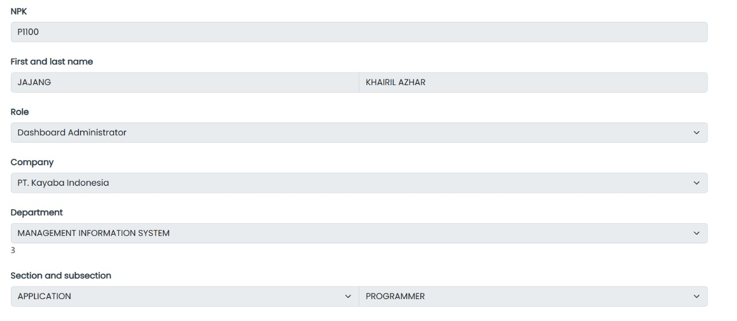 | fungsi sorting pada menu home datanya hanya menyesuaikan profil pada user yang login (role HRD)
4 | 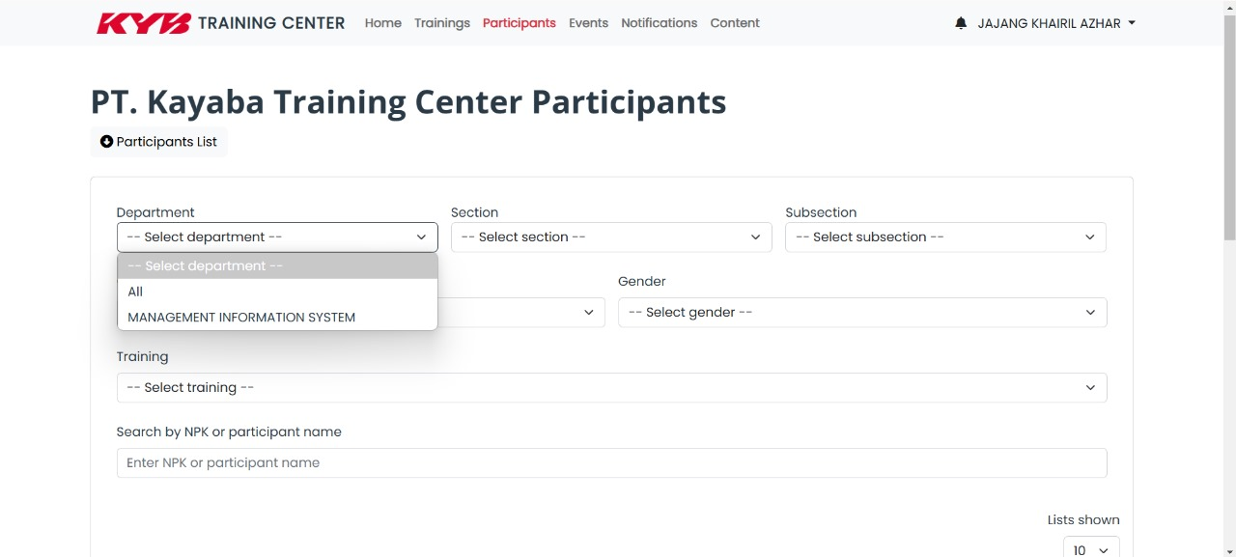 | fungsi sorting pada menu participants sama seperti pada menu home hanya menampilka data sesuai profile user yang login (role HRD)
5 | 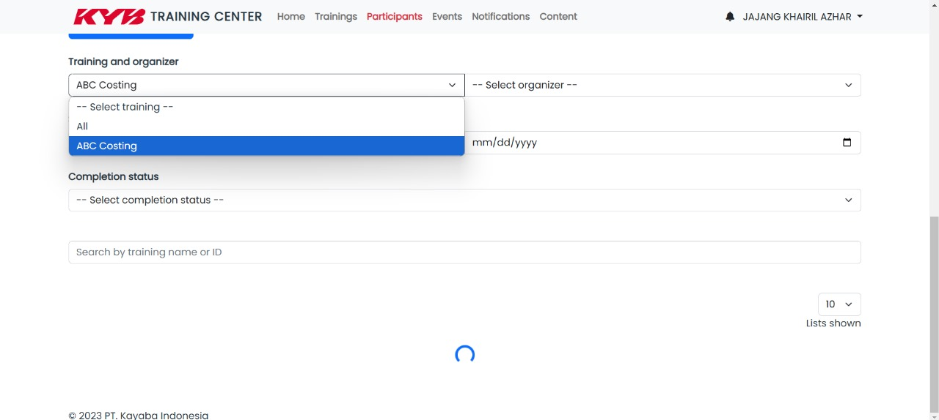 | Detail participant list pada menu Participant hanya loading dan tidak menampilkan data training tiap participant (role HRD)
6 | 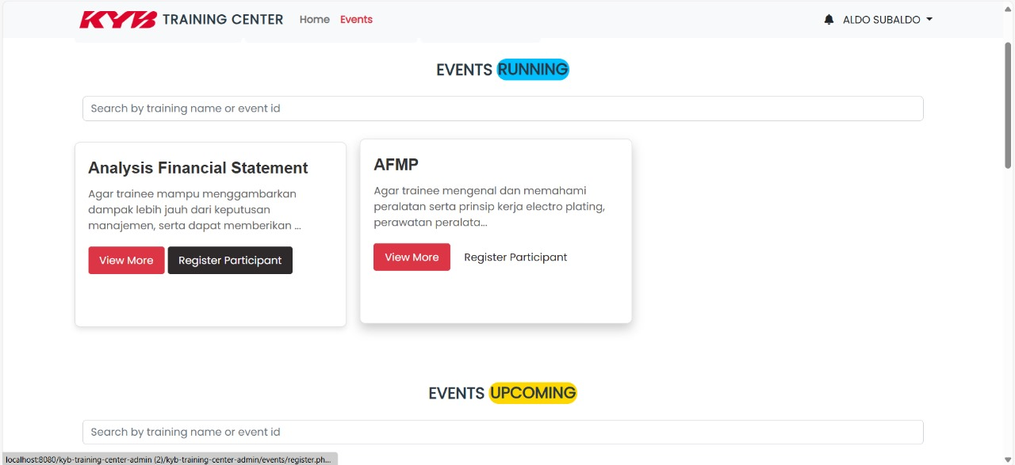 | Pada event role user tidak bisa akses register participant jika tanggal event sudah waktunya (misal event dimulai tanggal 14 maka user tidak bisa akses register tepat di tanggal 14 nya)
7 | 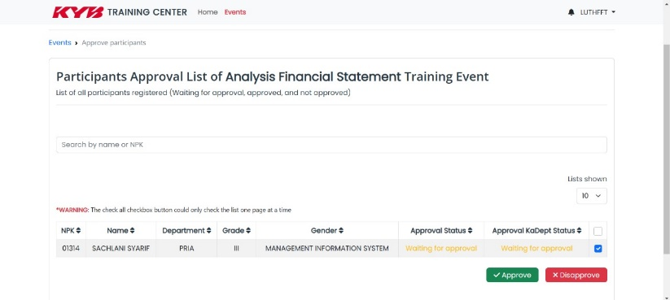 | button approve terkait register participant pada role kepala departemen tidak bisa di klik

